study plan
Task | Due Date | Calendar | Time Review | Status review
Initiating 1 - 25 | 12/3/2018 |  |  | TRUE | x
Planning 1 - 50 | 12/4/2018 |  |  | TRUE | x
Executing 8 - 25 | 2018-12-05 |  |  | TRUE | x
Monitoring 1 - 50 | 2018-12-06 |  |  | TRUE | x
Planning 2 - 50 | 2018-12-07 |  |  | TRUE | x
Executing 1 - 50 | 2018-12-08 |  |  | TRUE | x
Monitoring 2 - 50 | 2018-12-09 |  |  | TRUE
Planning 3 - 50 | 2018-12-17 | Thứ 2 | 21:30 (22:30) | TRUE | x | TEAM CHARTER
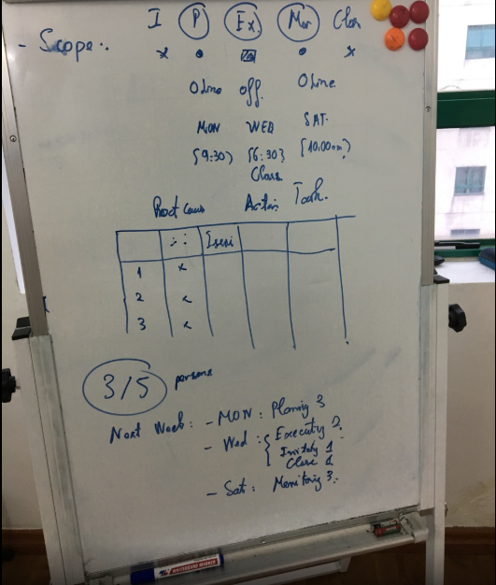
Executing 2 - 50 | 2018-12-19 | Thứ 4 | 18:30:00 | TRUE | x
Initiating 1 - 25 |  |  |  | TRUE | x
Closing 1 - 10 |  |  |  | TRUE | x
Monitoring 3 - 50 | 2018-12-22 | Thứ 7 | 10:00:00 | TRUE
Planning 4 - 50 | 2018-12-24 | Thứ 2 | 21:30 (22:30) | TRUE | x
Mock Exam 1 | 2018-12-26 | Thứ 4 | 18:30:00 | FALSE | x
Mock Exam 10 |  |  |  | FALSE
Initiating 2 - 25 | 2018-12-29 | Thứ 7 |  | FALSE | x
Closing 2 - 10 |  |  |  | FALSE
Mock Exam 2 | 1900-01-02 | Thứ 2 | 18:30:00 | FALSE
Initiating 3 - 25 |  |  |  | FALSE
Closing 3 - 10 |  |  |  | FALSE | x
Planning 5 - 50 | 2019-01-05 | Thứ 7 | 10:00:00 | FALSE
Executing 4 - 50 | 1900-01-07 | Thứ 7 | 21:30 (22:30) | FALSE
Mock Exam 3 | 1900-01-09 | Thứ 2 | 18:30:00 | FALSE
Initiating 4 - 25 |  |  |  | FALSE
Closing 4 - 10 |  |  |  | FALSE
Monitoring 5 - 50 | 2019-01-12 | Thứ 7 | 10:00:00 | FALSE
Planning 6 - 50 | 1900-01-14 | Thứ 7 | 21:30 (22:30) | FALSE
Mock Exam 4 | 1900-01-16 | Thứ 2 | 18:30:00 | FALSE
Initiating 5 - 25 |  |  |  | FALSE
Closing 5 - 10 |  |  |  | FALSE
Executing 5 - 50 | 2019-01-19 | Thứ 7 | 10:00:00 | FALSE
Monitoring 6 - 50 | 1900-01-21 | Thứ 7 | 21:30 (22:30) | FALSE
Mock Exam 5 | 1900-01-23 | Thứ 2 | 18:30:00 | FALSE
Initiating 6 - 25 |  |  |  | FALSE
Closing 6 - 10 |  |  |  | FALSE
Planning 7 - 50 | 2019-01-26 | Thứ 7 | 10:00:00 | FALSE
Executing 6 - 50 | 1900-01-28 | Thứ 7 | 21:30 (22:30) | FALSE
Mock Exam 6 | 1900-01-30 | Thứ 2 | 18:30:00 | FALSE
Initiating 7 - 25 |  |  |  | FALSE
Closing 7 - 10 |  |  |  | FALSE
Monitoring 7 - 50 | 2019-02-02 | Thứ 7 | 10:00:00 | FALSE
Planning 8 - 50 | 1900-02-04 | Thứ 7 | 21:30 (22:30) | FALSE
Mock Exam 7 | 1900-02-06 | Thứ 2 | 18:30:00 | FALSE
Mock Exam 8 |  |  |  | FALSE
Mock Exam 9 |  |  |  | FALSE
Executing 7 - 50 | 2019-02-09 | Thứ 7 | 10:00:00 | FALSE
Monitoring 8 - 50 | 1900-02-11 | Thứ 7 | 21:30 (22:30) | FALSE
Mock Exam 10 | 1900-02-13 | Thứ 2 | 18:30:00 | FALSE
Mock Exam 11 |  |  |  | FALSE
Mock Exam 12 |  |  |  | FALSE
Planning 10 - 50 | 2019-02-16 | Thứ 7 | 10:00:00 | FALSE
Executing 8 - 50 | 1900-02-18 | Thứ 7 | 21:30 (22:30) | FALSE
Mock Exam 13 | 1900-02-20 | Thứ 2 | 18:30:00 | FALSE
Mock Exam 14 |  |  |  | FALSE
Mock Exam 15 |  |  |  | FALSE
Monitoring 9 - 50 | 2019-02-23 | Thứ 7 | 10:00:00 | FALSE
Monitoring 10 - 50 | 1900-02-25 | Thứ 7 | 21:30 (22:30) | FALSE
Mock Exam 16 | 1900-02-27 | Thứ 2 | 18:30:00 | FALSE
Mock Exam 17 |  |  |  | FALSE
Full Test 1 |  |  |  | FALSE
Full Test 2 | 2019-03-02 | Thứ 7 | 10:00:00 | FALSE
Full Test 3 | 1900-03-03 | Thứ 7 | 21:30 (22:30) | FALSE
Full Test 4 | 1900-03-05 | Thứ 2 | 18:30:00 | FALSE

